중석식 정산서
화면명 |  | 중석식 정산서 | 화면영문명 | ReqAdvancedMeal
화면URL |  | http://ekp.smiledev.net/eNovator/GSWF/WebPage/ApprovalForms/ApprovalFormCtrl.aspx?formLang=&rqPage=&formID=75&FormFileName=/Storage/GSWF/eNovForms/ko/ReqAdvancedMeal_006.htm&originpid=&adjunctDeptCd=
진입경로 |  | 전자결재 > 결재문서작성 > 총무 > 중석식 정산서
화면설명 |  | 중석식 정산서를 작성 할 수 있는 화면

2
1
3
4
6
7
5
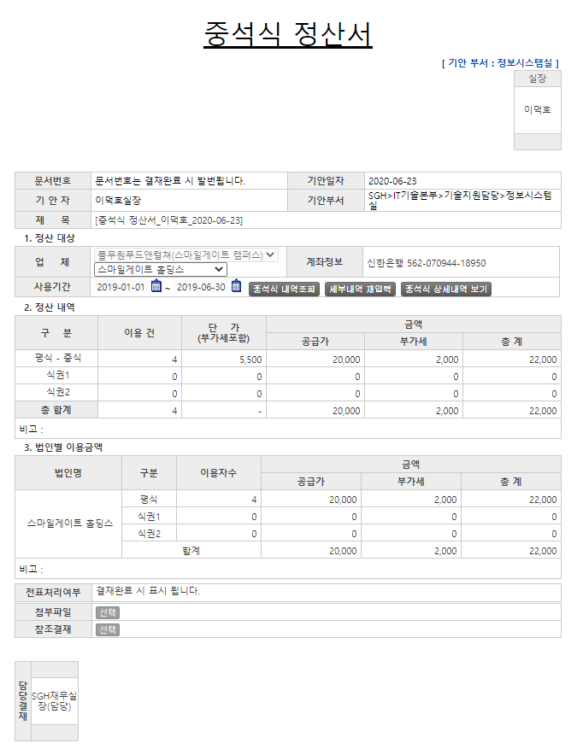 |  |  |  |  |  |  | 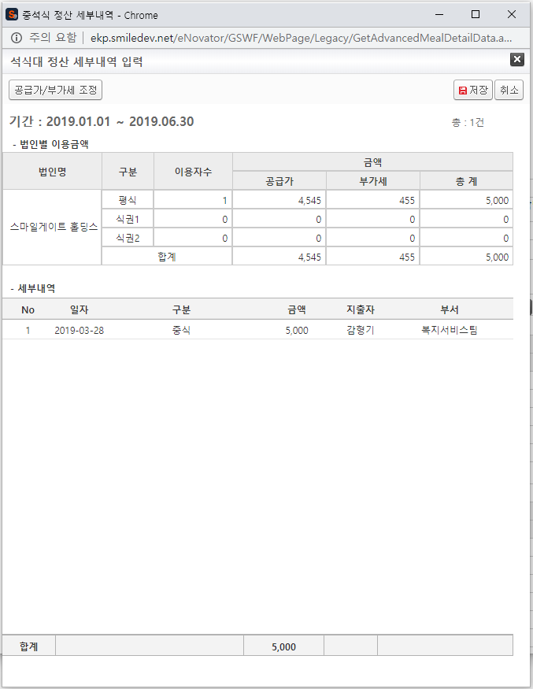
 |  |  |  |  |  |  | 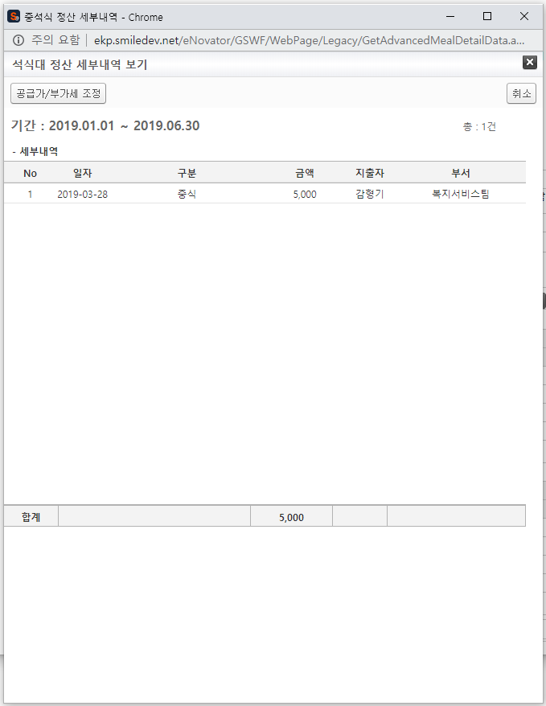
주요 기능정의
 | 기능명 | 기능설명 |  |  | 함수명
1 | 정산대상 업체 | 정산대상 업체 선택 |  |  | fnChangeSelect
2 | 정산대상 사용 법인명 | 정산대상 이용 법인명 선택 |  |  | fnChangeSelect
3 | 중석식 내역조회 | 중석식대 정산 세부내역 입력 |  |  | GetLegacyData
4 | 세부입력 재입력 | 정산업체 대상 활성화, 법인별 이용금액 합계 초기화 |  |  | DetailReset
5 | 중석식 상세내역 보기 | 중석식대 정산 세부내역 보기 |  |  | GetLegacyData
6 | 정산내역 | 설정된 사용기간 기준으로 중석식 정산내역이 조회되며 식권1, 식권2 항목들은 수기 입력 가능 |  |  | TotalSumDetail
7 | 법인별 이용금액 | 설정된 사용기간 기준으로 사용된 법인별 이용금액 정보
주요 메소드 정의
호출Controller |  | 메소드명 | 메소드 설명
 | AdminAjax.aspx | Page_Load | 스마일게이트 내 법인 리스트 가져오기 (미사용) |  |  | mode : GetExecutiveList | EKPORG | NUSP_GET_COMPANY_LIST
 | GetLegacyData.aspx | GetEmpInfo | ERP시스템에서 로그인 사용자 정보 가져오기 |  |  | mode : GetEmpInfo | SGERP | SG_SHRIFEmpInQuery
1, 2 |  | GetCustNo | 정산대상 업체코드와 법인코드로 거래처 계좌정보 가져오기 |  |  | mode : GetComCdAll | SGERP | SG_SAPIFCashBankAccQuery
2 |  | GetComCdAll | 사용자 기준 업체 이용가능 법인명 가져오기 |  |  | mode : GetComCdAll | EKPGW | up_TBoard_Get_COMPANY_ALL_LIST
추가사항(기타 사항을 자유롭게 기재)
1. 소스 내 _FORM_fnSetDefaultForm_Post 매서드에서 법인 리스트 API를 호출 하지만 미사용

중석식 내역조회
화면명 |  | 중석식 정산 세부내역 입력 | 화면영문명 | GetAdvancedMealDetailData
화면URL |  | http://ekp.smiledev.net/eNovator/GSWF/WebPage/Legacy/GetAdvancedMealDetailData.aspx?title=%uC11D%uC2DD%uB300&sDate=2019-01-01&eDate=2019-06-30&type=%uC785%uB825&mealType=3&UseCompany=3&UseCompanyNm=%uD480%uBB34%uC6D0%uD478%uB4DC%uC564%uCEEC%uCCD0%28%uC2A4%uB9C8%uC77C%uAC8C%uC774%uD2B8%20%uCEA0%uD37C%uC2A4%29&ComCd=H0000000
진입경로 |  | 전자결재 > 결재문서작성 > 총무 > 중석식 정산서 > 중석식 내역조회
화면설명 |  | 중석식 정산 세부내역을 조회하고 정산내역으로 저장 할 수 있는 화면

1
3
4
2
기간 내 법인 이용금액이 Default 로 표시 되지만
"공급가/부가세 조정" 가 변동 적용된 경우
수정된 금액이 중석식 내용조회 화면에 표시 된다
조정(상/하단) 입력 시 공급가액과 부가세가 변경 적용
5
부모창 표시 내용
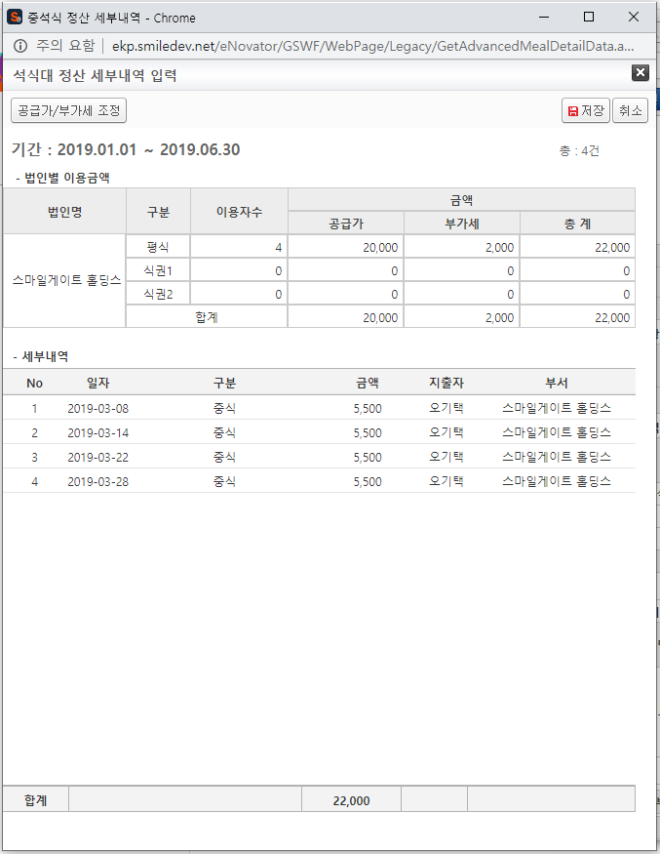 |  |  |  |  |  | 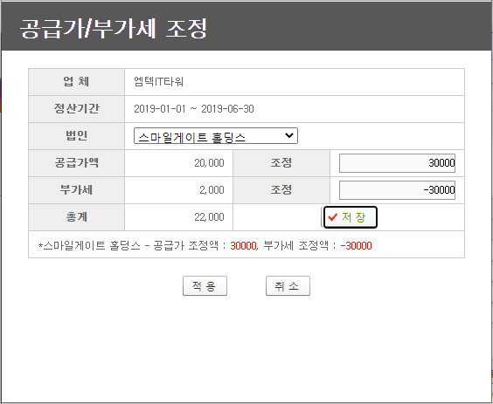
 |  |  |  |  |  | 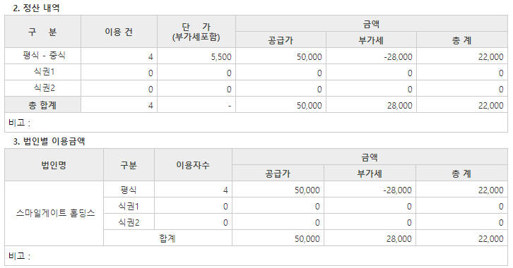
주요 기능정의
 | 기능명 | 기능설명 |  |  | 함수명
1 | 공급가/부가세 조정 | 공급가와 부가세가 변동 되야 할 경우 조정 가능 팝업 호출 |  |  | fnPopTMS
2 | 저장 | 사용기간 내 정산내역 및 법인별 이용금액 정보를 부모창에 출력 |  |  | fnSave
3 | 법인별 이용금액 | 법인별 중석식 이용금액 정보 |  |  | TotalSumDetail
4 | 세부내역 | 중석식 정산 세부내역 |  |  |  | Repeater : rptExpenseList
5 | 적용 | 공급가/부가세가 조정된 금액이 부모창에 적용 된다. |  |  | fn_openerRefresh
주요 메소드 정의
호출Controller |  | 메소드명 | 메소드 설명
4 | GetAdvancedMealDetailData.aspx.cs | GetExpenseList | 중식대 정산서 세부내역 가져오기 |  |  | mode : GetTMSMealList | EKP_WORKFLOW | USP_LEGACY_TMS_MEAL_SELECT
추가사항(기타 사항을 자유롭게 기재)
1. 공급가/부가세 조정 시 팝업내 법인별 이용금액 및 세부내역에 변동사항이 적용 2. 저장 시 부모창에 세부내역에 데이터 전달 및 화면적용 : opener.$("#FORM_FH_DetailView01").html($("#divDetail").html());

중석식 상세내역 보기
화면명 |  | 중석식 정산 세부내역 보기 | 화면영문명 | GetAdvancedMealDetailData
화면URL |  | http://ekp.smiledev.net/eNovator/GSWF/WebPage/Legacy/GetAdvancedMealDetailData.aspx?title=%uC11D%uC2DD%uB300&sDate=2019-01-01&eDate=2019-06-30&type=%uBCF4%uAE30&mealType=3&UseCompany=3&UseCompanyNm=%uD480%uBB34%uC6D0%uD478%uB4DC%uC564%uCEEC%uCCD0%28%uC2A4%uB9C8%uC77C%uAC8C%uC774%uD2B8%20%uCEA0%uD37C%uC2A4%29&ComCd=H0000000
진입경로 |  | 전자결재 > 결재문서작성 > 총무 > 중석식 정산서 > 중석식 상세내역 보기
화면설명 |  | 중석식 정산 세부내역을 조회 할 수 있는 화면

1
2
조정 내용 변경은 가능하지만
세부내역 보기에선 적용되지 않음
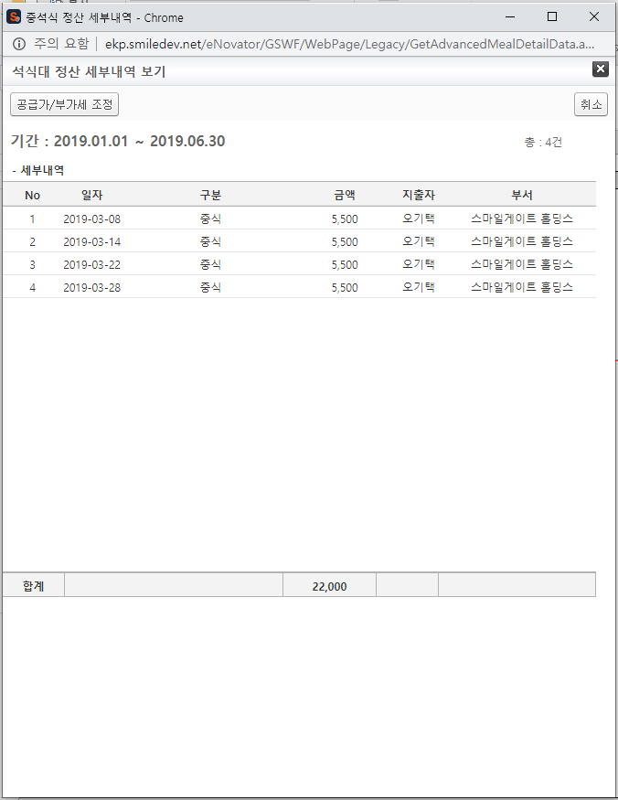

주요 기능정의
 | 기능명 | 기능설명 |  |  | 함수명
1 | 공급가/부가세 조정 | 공급가와 부가세가 변동 되야 할 경우 조정 가능 팝업 호출 |  |  | fnPopTMS
2 | 세부내역 | 중석식 정산 세부내역 |  |  | window.onload | sType 이 "보기" 일 경우 부모창 데이터 가져와서 출력
주요 메소드 정의
호출Controller |  | 메소드명 | 메소드 설명

추가사항(기타 사항을 자유롭게 기재)
1. 중석식 내역조회 팝업에서 부모창에 전달했던 데이터를 다시 받아 세부내역 출력 - $("#divDetail").html(opener.$("#FORM_FH_DetailView01").html());

